Plan1
p1 |  | p2 |  | p3 |  | p4
x | y | x | y | x | y | x | y
595.7 | 543.67 | 693.73 | 352.54 | 693.73 | 352.54 | 915.74 | 324.15
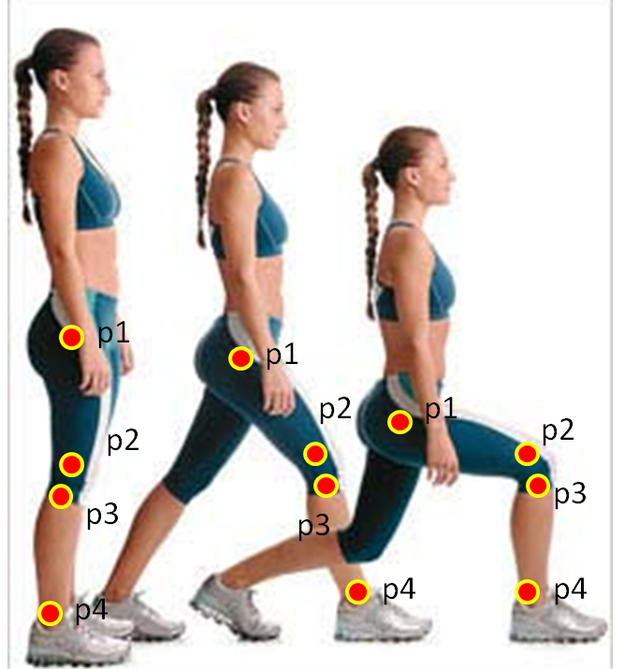
Vetor 1 |  | Vetor 2
-98.03 | 191.13 | 222.01 | -28.39

Vetor 1 norma |  | Vetor 2 norma
214.80353302 |  | 223.81785496

Vetor 1 normalizado |  | Vetor 2 normalizado
-0.4563705197 | 0.88978983403 | 0.99192265084 | -0.12684421448

Produto interno entre o segmento 1 e 2 noralizado
-0.56554894822

Arco cosseno (ACOS ou Cos-1) do produto interno entre os vetores normalizados (valor em radianos)
2.1718950505

ângulo em graus
124.44012895

